Sheet1
Фото | Наименование | Кол-во коробок | Штук в коробке | Кол-во закупки | Цена (в юанях ¥) | Стоимость товаров | Доставка по Китаю (¥) | Комиссия 5% (¥) | Всего сумма | Вес коробка | Общий вес | Общий объем m3 | Доставка до МСК | НДС | Пошлина
照片 | 品名 | 箱数 | 装箱数量 | 采购量 | 价格 | 货值 | 内陆运费金额 | 服务费 | 总金额 | 单盒重量 （kg） | 总量 （kg) | 总容积m3 | 物流费到莫斯科 | 增值税 | 关税
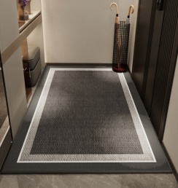 | 地毯 | 3 | 20 | 60 | 23.50 | 1,410.00 | 0.00 | 70.50 | 1,480.50 | 0.75 | 45.15 | 0.36 | $1.32 | ￥333.81 | ￥107.30
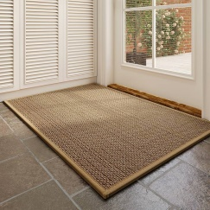 | 地毯 | 8 | 10 | 80 | 78.50 | 6,280.00 | 0.00 | 314.00 | 6,594.00 | 2.18 | 174.00 | 1.04 | $1.32 | ￥1,486.34 | ￥477.91
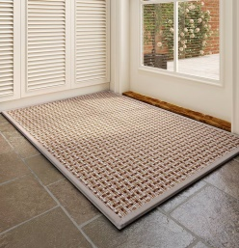 | 地毯 | 6 | 24 | 144 | 32.50 | 4,680.00 | 0.00 | 234.00 | 4,914.00 | 0.99 | 142.50 | 0.36 | $1.32 | ￥1,108.18 | ￥356.15
 | 地毯 | 2 | 15 | 30 | 44.00 | 1,320.00 | 0.00 | 66.00 | 1,386.00 | 1.37 | 41.10 | 0.24 | $1.32 | ￥312.54 | ￥100.45
 | 地毯 | 5 | 10 | 50 | 78.50 | 3,925.00 | 0.00 | 196.25 | 4,121.25 | 2.43 | 121.25 | 0.65 | $1.32 | ￥930.63 | ￥298.69
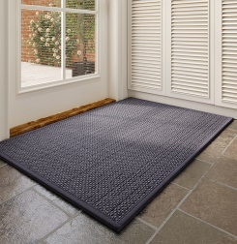 | 地毯 | 3 | 20 | 60 | 32.50 | 1,950.00 | 0.00 | 97.50 | 2,047.50 | 1.25 | 74.85 | 0.24 | $1.32 | ￥461.65 | ￥148.40
 | 地毯 | 3 | 10 | 30 | 78.50 | 2,355.00 | 0.00 | 117.75 | 2,472.75 | 2.18 | 65.25 | 0.39 | $1.32 | ￥557.67 | ￥179.22
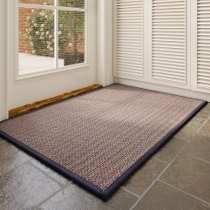 | 地毯 | 7 | 24 | 168 | 32.50 | 5,460.00 | 0.00 | 273.00 | 5,733.00 | 0.94 | 157.85 | 0.42 | $1.32 | ￥1,292.41 | ￥415.51
 | 地毯 | 3 | 20 | 60 | 44.00 | 2,640.00 | 0.00 | 132.00 | 2,772.00 | 1.25 | 74.85 | 0.24 | $1.32 | ￥622.78 | ￥200.90
 | 地毯 | 7 | 10 | 70 | 78.50 | 5,495.00 | 0.00 | 274.75 | 5,769.75 | 2.18 | 152.25 | 0.91 | $1.32 | ￥1,300.85 | ￥418.22
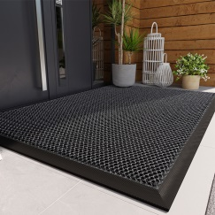 | 地毯 | 4 | 16 | 64 | 36.50 | 2,336.00 | 0.00 | 116.80 | 2,452.80 | 1.47 | 93.80 | 0.48 | $1.32 | ￥553.26 | ￥177.77
 | 地毯 | 4 | 9 | 36 | 65.00 | 2,340.00 | 0.00 | 117.00 | 2,457.00 | 2.27 | 81.68 | 0.52 | $1.32 | ￥554.18 | ￥178.07
 |  | 55 |  | 852 |  | 40,191.00 |  | 2,009.55 | 42,200.55 |  | 1,224.53 | 5.85 |  | ￥9,514.30 | ￥3,058.59
 |  |  |  |  |  |  |  |  |  |  |  |  |  | Всего сумма | ￥54,773.44
 |  |  |  |  |  |  |  |  |  |  |  |  |  | Доставка до МСК | $1,616.38

Окончательная сумма за логистику рассчитывается после приемки товара на складе отправления, согласно фактических размеров упаковки товара

